کاذر
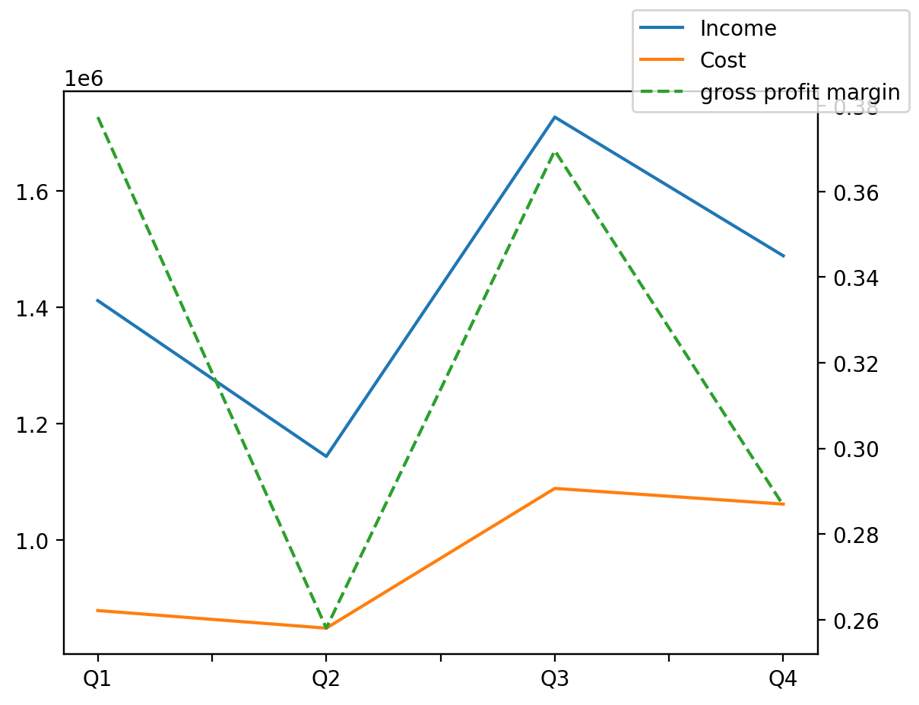
1402/12/29 | Q1 | Q2 | Q3 | Y | Q4 | Q2 / Q1 | Q3 / Q2 | Q4 / Q3
درآمد های عملیاتی | 1411426 | 1143678 | 1726762 | 5770278 | 1488412 | -0.18970034561 | 0.50983231294 | -0.13803291942
بهای تمام شده | -878843 | -848590 | -1088711 | -3877879 | -1061735 | -0.034423668391 | 0.28296468259 | -0.024777925455
سود(زیان)ناخالص | 532583 | 295088 | 638051 | 1892399 | 426677 | -0.44593049346 | 1.1622397387 | -0.33128072834
هزینه های عمومی اداری فروش | -77588 | -86865 | -73988 | -360342 | -121901 | 0.11956745889 | -0.1482415242 | 0.64757798562
سود(زیان)عملیاتی | 454995 | 219384 | 570545 | 1551516 | 306592 | -0.51783206409 | 1.6006682347 | -0.46263309643
سایر درآمدهای غیر عملیاتی | 256 | 18798 | 1078 | 39109 | 18977 | 72.4296875 | -0.94265347377 | 16.603896104
سود(زیان)خالص | 359856 | 194890 | 450889 | 1274859 | 269224 | -0.45842225779 | 1.3135563651 | -0.40290404068
مواد مستقیم مصرفی | 125162 | 257846 | 291494 | 885183 | 210681 | 1.0600981128 | 0.13049649791 | -0.27723726732
سربارتوليد | 578166 | 497500 | 663205 | 2303512 | 564641 | -0.13952048374 | 0.33307537688 | -0.14861769739

